Cw0
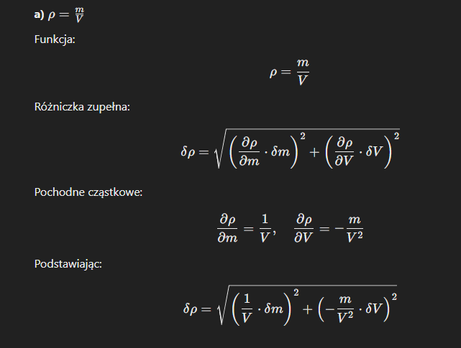
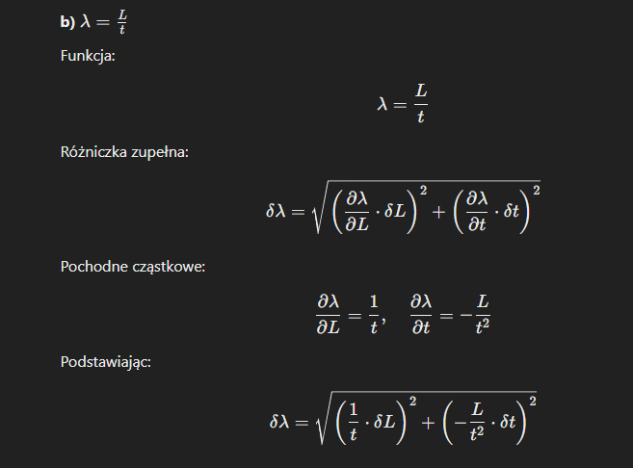
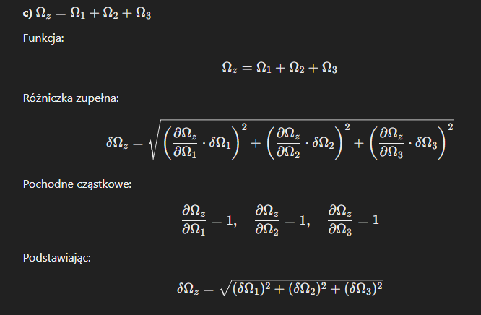
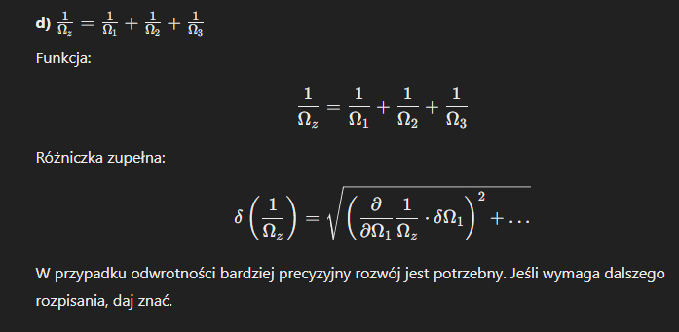
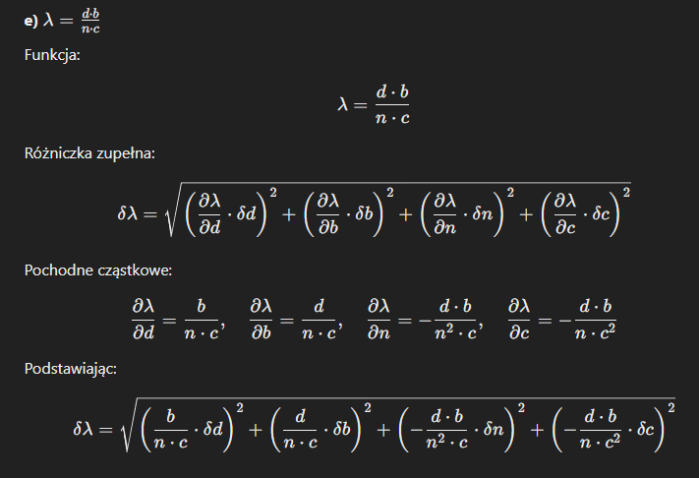
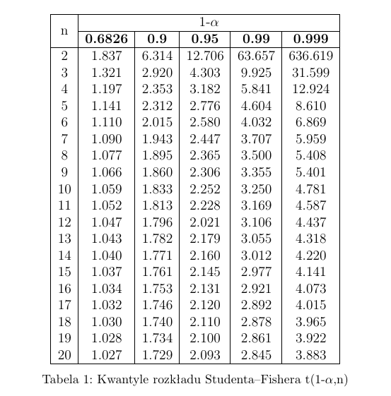
i | ki | średnia, k | ki-k | (ki-k)2
1 | 4 | 3.6 | 0.4 | 0.16 |  |  | srednia |  | zad 3
2 | 6 | 3.6 | 2.4 | 5.76 |  |  | 3.6
3 | 2 | 3.6 | -1.6 | 2.56
4 | 3 | 3.6 | -0.6 | 0.36
5 | 4 | 3.6 | 0.4 | 0.16
6 | 1 | 3.6 | -2.6 | 6.76
7 | 5 | 3.6 | 1.4 | 1.96
8 | 2 | 3.6 | -1.6 | 2.56 |  |  |  |  | zad4
9 | 4 | 3.6 | 0.4 | 0.16
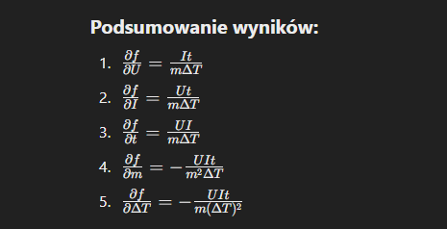
10 | 5 | 3.6 | 1.4 | 1.96
 |  |  | wzor1 | 22.4
 |  |  | wzor2 | 0.49888765157 | -0.5

 | b)
 | k= 3,60 +- 0,5

 | c) | 0.999
 |  | t1-l (10) =4,781 |  | 4,781 * 0,5 |  | 2.3905
 | wynik s(k) | 3.6±2,4

zad2 | 1.126
k = 3,60 +- 1,13

3. | 0.086602540378 |  | 1.7320508076
 | 0.058 |  | 3.4641016151
 |  |  | 0.028867513459 |  |  |  |  | zad 5

Cw1
 |  |  |  |  |  |  |  |  |  |  |  | 1mA=0.001A

 | R1 Ω | R2 Ω | Rz, szer. Pomiar | Rz, szer. Teoria | Rz, rown. Pomiar | Rz, rown. Teoria |  | Szeregowo |  | Rownolegle
 | 4.99 | 0.89 | 5.86 | 5.88 | 0.75 | 0.75 |  | 5.88 | Ω | 0.75240639891 | Ω
 | 5.58 | 1.72 | 7.28 | 7.30 | 1.31 | 1.31 |  | 7.298 | Ω | 1.3135708413 | Ω
 |  |  |  |  |  |  |  |  |  | 1.3135708413

I=f(U)
 | I(układu) | 0.015
 | ∆U | 2

 | Lp. | U[V] | I[A] | R[Ω]
 | 1 | 2.78 | 0.000161 | 17267.080745 |  |  | i | 0.000161
 | 2 | 3.7 | 0.000215 | 17209.302326
 | 3 | 4.63 | 0.000271 | 17084.870849
 | 4 | 5.55 | 0.000321 | 17289.719626
 | 5 | 6.49 | 0.000376 | 17260.638298
 | 6 | 7.41 | 0.000425 | 17435.294118
 | 7 | 8.33 | 0.000482 | 17282.157676
 | 8 | 9.26 | 0.000536 | 17276.119403
 | 9 | 10.22 | 0.000593 | 17234.401349
 | 10 | 11.12 | 0.000643 | 17293.934681

 | Błąd bezwzgledny |  | Błąd względny
a) | 0.018 | Ω | 0.0024664291587 | % | Teoria [V]
b) nap | 13.37 | V | 0.74277777778 | % | 18 | Teoria [A]
b) nat | 0.000376 | A | 1 | % | 0.000376

